Hoja1
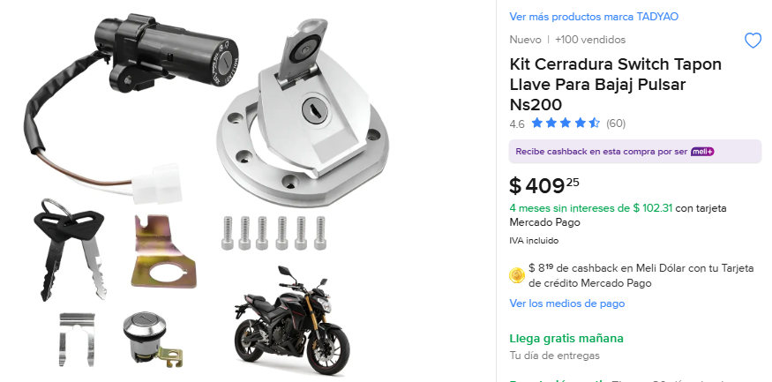
Cantidad | Costo | Importa |  | Total
 |  |  |  | 1548
1 | 409 | 409 | SI LLEGO COMPLETO


2 | 259 | 518


3 | 207 | 621

